法人情報
※オレンジ色セルに記入してください |  |  |  |  |  |  |  |  |  |  |  |  |  |  |  | 提出日 | 令和 |  | 年 |  | 月 |  | 日
補助事業名
大阪府新型コロナウイルス感染症に係る介護サービス事業所・施設等に対するサービス提供体制確保事業補助金 ※施設内療養に要する費用（追加補助・府独自分）を除く
法人情報
法人名 |  |  |  |  |  |  |  |  |  |  |  |  |  |  |  |  |  |  |  | 所属

役職・代表者名 |  |  |  |  | 電話番号 |  |  |  |  |  | e-mail |  |  |  |  |  |  |  |  | 担当者

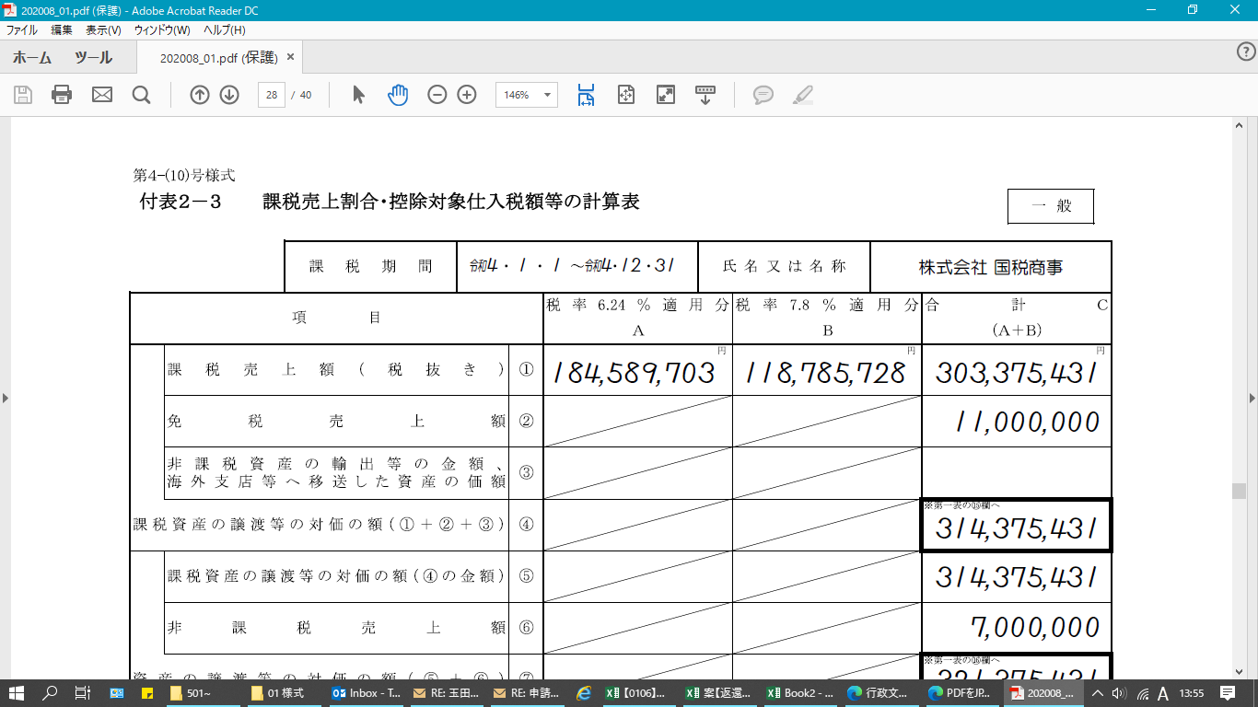
【１.課税売上割合】
課税売上割合・控除対象仕入税額等の計算書における下記赤枠の数字と一致しているか確認してください。
通知書送付希望住所
郵便番号
 |  |  | ー
住所

【仕入控除税額（返還額）】
※オレンジの網掛け部分を記載してください（①～③は、該当するものにプルダウンで「○」を選択してください）
法人全体の補助金交付額 |  |  |  |  |  |  |  |  | 円 | （自動計算） |  | ⇒ | （A） |  |  |  | 円 | （B) |  |  |  | 円
 |  |  |  |  |  |  |  |  |  |  |  |  |  | ↑仕入額の割合で按分↑
（１.課税売上割合）
※二期について、プルダウンで年を選択。⇒ |  |  |  | （A) | 令和３年 |  | 月以前分 |  |  |  |  | （B) | 令和３年 |  |  | 月以降分 |  |  |  |  | ※月は手入力
 | 課税資産の譲渡等の対価の額 |  |  |  |  |  |  |  | 円 | ････ ａ |  |  |  |  |  |  |  |  | 円 | ････ ａ
 | 資産の譲渡等の対価の額 |  |  |  |  |  |  |  | 円 | ････ ｂ |  |  |  |  |  |  |  |  | 円 | ････ ｂ

・・・ a
 | 課税売上割合 ａ／ｂ＝ |  |  |  |  |  |  |  |  | ････ c |  |  |  |  |  |  |  |  |  | ････ c
 |  |  |  |  | ※税額控除の計算で端数処理している場合のみチェックしてください。→

・・・ b
（２.仕入控除税額）
 | ①課税売上割合が９５％以上かつ課税売上高が５億円以下の法人等の場合
 |  | （仕入控除税額（返還額）） |  |  | 補助金確定額×１０／１１０＝

・・・ c
こちらの様式には、施設内療養費用（ウ・追加補助（府独自））は含めず記載してください。
（ア）～（ウ）のかかり増し費用、施設内療養費用（ア）及び（イ・追加補助（国制度））の費用を記載してください。
 | ②一括比例配分方式により消費税の申告を行っている場合 |  |  |  |  |  | （A） | 令和３年 |  | 0 | 月以前分
 |  | ■補助金対象経費の内訳（補助金確定額ではなく補助金により購入等をした経費の内訳です）
 |  | 対象経費の内訳 |  |  | 課税仕入額 （１０％） |  | 課税仕入額 （８％） |  |  | 非課税・ 不課税仕入額 |  | 合 計
【２.控除税額の計算方法】
確定申告書の第一表における、下記赤枠部と一致しているか確認してください。
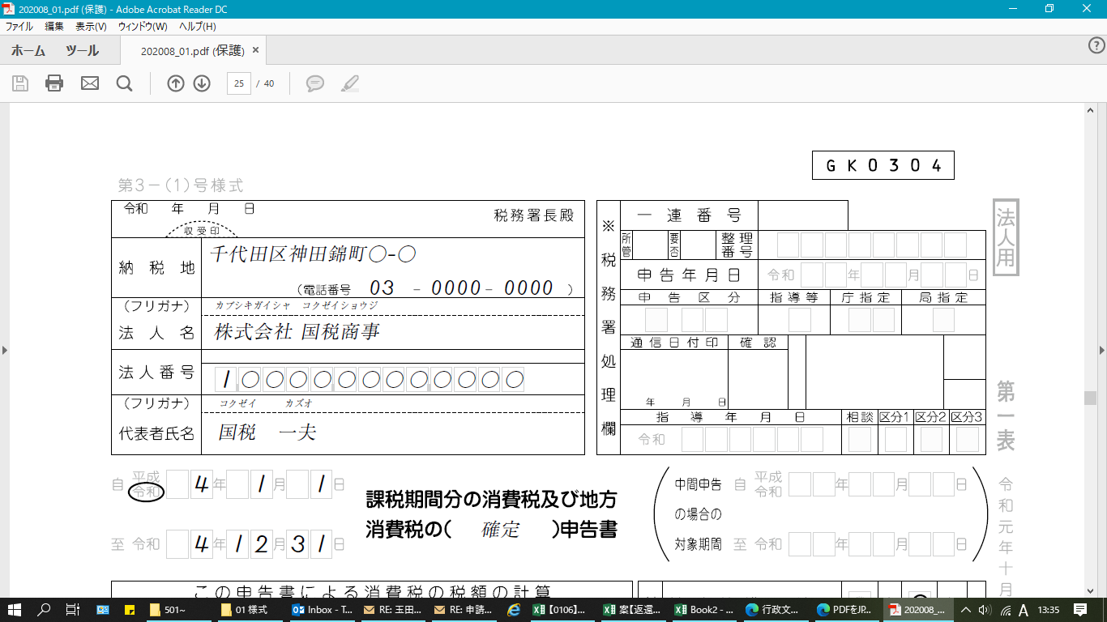
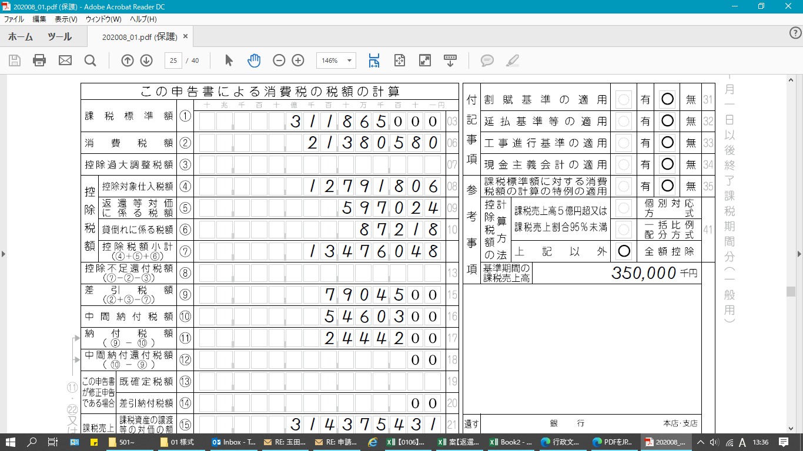
 |  |  |  |  |  |  |  |  |  |  |  | 0
 |  |  |  |  |  |  |  |  |  |  |  | 0
 |  |  |  |  |  |  |  |  |  |  |  | 0
 |  |  |  |  |  |  |  |  |  |  |  | 0
 |  |  |  |  |  |  |  |  |  |  |  | 0
 |  | 合 計 |  |  | 0 |  | 0 |  |  | 0 |  | 0
 |  |  |  |  | ｄ |  | ｅ |  |  |  |  | ｆ
 |  | （仕入控除税額（返還額）） |  |  | （補助金確定額×１０／１１０×ｃ×(ｄ／ｆ))＋
 |  |  |  |  | （補助金確定額× ８／１０８×ｃ×(ｅ／ｆ))＝ |  |  |  |  |  |  |  |  |  |  |  |  |  | （A）

・・・ c
 | ②一括比例配分方式により消費税の申告を行っている場合 |  |  |  |  |  | （B） | 令和３年 |  | 0 | 月以降分
 |  | ■補助金対象経費の内訳（補助金確定額ではなく補助金により購入等をした経費の内訳です）
 |  | 対象経費の内訳 |  |  | 課税仕入額 （１０％） |  | 課税仕入額 （８％） |  |  | 非課税・ 不課税仕入額 |  | 合 計

 |  |  |  |  |  |  |  |  |  |  |  | 0
 |  |  |  |  |  |  |  |  |  |  |  | 0
 |  |  |  |  |  |  |  |  |  |  |  | 0
 |  |  |  |  |  |  |  |  |  |  |  | 0
 |  |  |  |  |  |  |  |  |  |  |  | 0
 |  | 合 計 |  |  | 0 |  | 0 |  |  | 0 |  | 0
 |  |  |  |  | ｄ |  | ｅ |  |  |  |  | ｆ
 |  | （仕入控除税額（返還額）） |  |  | （補助金確定額×１０／１１０×ｃ×(ｄ／ｆ))＋
 |  |  |  |  | （補助金確定額× ８／１０８×ｃ×(ｅ／ｆ))＝ |  |  |  |  |  |  |  |  |  |  |  |  |  | （B）

 |  |  |  |  |  |  |  |  |  |  |  |  |  |  |  |  |  |  | （A）+（B) | 0

 | ③個別対応方式により消費税の申告を行っている場合 |  |  |  |  | （A） | 令和３年 |  | 0 | 月以前分
 |  | ■補助金対象経費の内訳（補助金確定額ではなく補助金により購入等をした経費の内訳です）
 |  | 対象経費の内訳 |  |  | 課税仕入額（10％分） |  |  |  |  |  |  | 課税仕入額（8％分） |  |  |  |  |  |  |  | 非課税・ 不課税仕入額 |  | 合 計
 |  |  |  |  | 課税売上 対 応 分 |  | 共通対応分 |  |  | 非課税売上 対 応 分 |  | 課税売上 対 応 分 |  |  | 共通対応分 |  | 非課税売上 対 応 分

 |  |  |  |  |  |  |  |  |  |  |  |  |  |  |  |  |  |  |  |  |  | 0
 |  |  |  |  |  |  |  |  |  |  |  |  |  |  |  |  |  |  |  |  |  | 0
 |  |  |  |  |  |  |  |  |  |  |  |  |  |  |  |  |  |  |  |  |  | 0
 |  |  |  |  |  |  |  |  |  |  |  |  |  |  |  |  |  |  |  |  |  | 0
 |  |  |  |  |  |  |  |  |  |  |  |  |  |  |  |  |  |  |  |  |  | 0
 |  | 合 計 |  |  | 0 |  | 0 |  |  | 0 |  | 0 |  |  | 0 |  | 0 |  |  | 0 |  | 0
 |  |  |  |  | ｇ |  | ｈ |  |  |  |  | ｉ |  |  | ｊ |  |  |  |  |  |  | ｋ
 |  | （仕入控除税額（返還額）） |  |  | （補助金確定額×１０／１１０×(ｇ／ｋ))＋（補助金確定額×１０／１１０×ｃ×（ｈ／ｋ））＋
 |  |  |  |  | （補助金確定額× ８／１０８×(ｉ／ｋ))＋（補助金確定額× ８／１０８×ｃ×（ｊ／ｋ））＝
【添付が必要となる書類】
↓確定申告書（第一表）の写し ↓課税売上割合・控除対象仕入税額等の計算書の写し
 |  |  |  |  |  |  |  |  |  |  |  |  |  |  |  |  |  |  | （A）
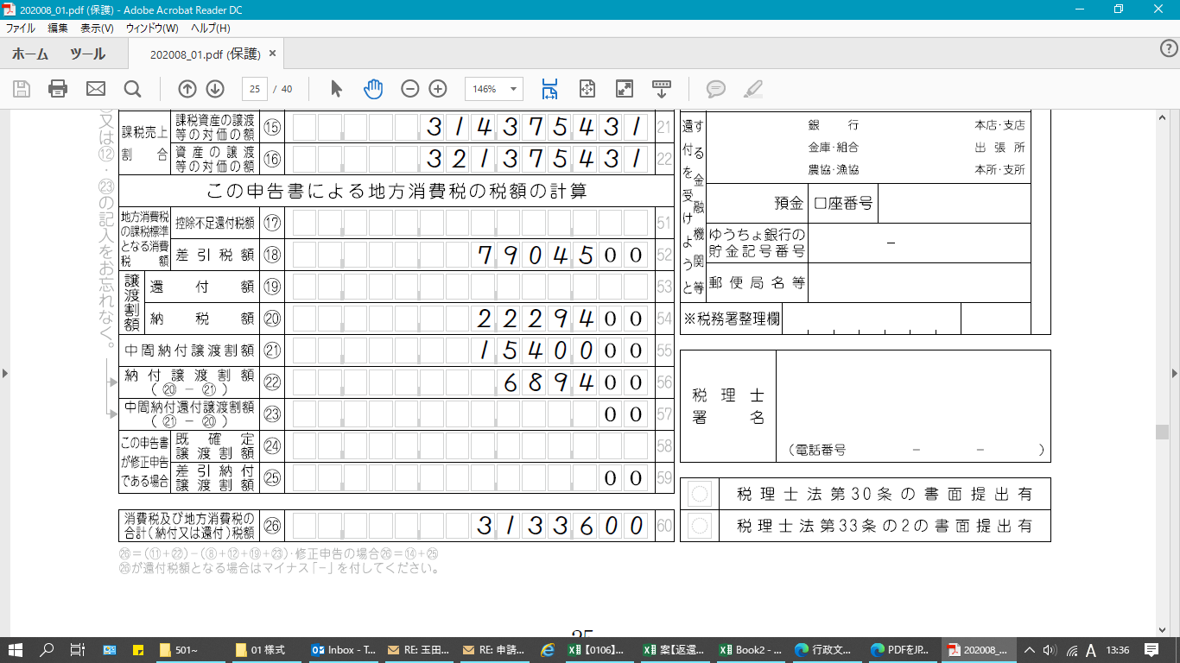
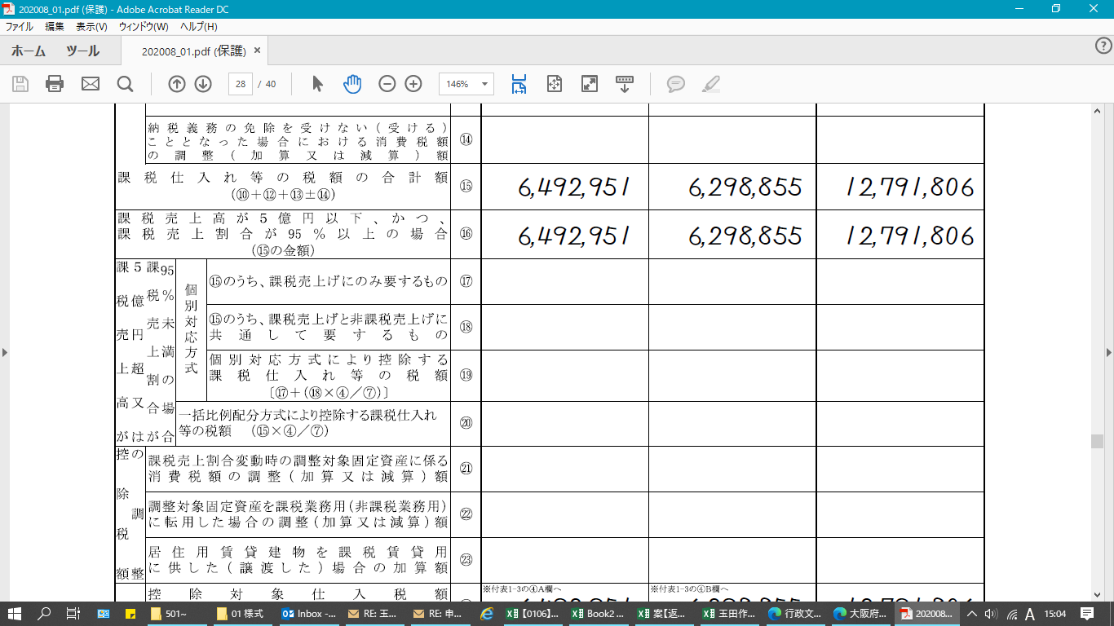
 | ③個別対応方式により消費税の申告を行っている場合 |  |  |  |  | （B） | 令和３年 |  | 0 | 月以降分
 |  | ■補助金対象経費の内訳（補助金確定額ではなく補助金により購入等をした経費の内訳です）
 |  | 対象経費の内訳 |  |  | 課税仕入額（10％分） |  |  |  |  |  |  | 課税仕入額（8％分） |  |  |  |  |  |  |  | 非課税・ 不課税仕入額 |  | 合 計
 |  |  |  |  | 課税売上 対 応 分 |  | 共通対応分 |  |  | 非課税売上 対 応 分 |  | 課税売上 対 応 分 |  |  | 共通対応分 |  | 非課税売上 対 応 分

 |  |  |  |  |  |  |  |  |  |  |  |  |  |  |  |  |  |  |  |  |  | 0
 |  |  |  |  |  |  |  |  |  |  |  |  |  |  |  |  |  |  |  |  |  | 0
 |  |  |  |  |  |  |  |  |  |  |  |  |  |  |  |  |  |  |  |  |  | 0
 |  |  |  |  |  |  |  |  |  |  |  |  |  |  |  |  |  |  |  |  |  | 0
 |  |  |  |  |  |  |  |  |  |  |  |  |  |  |  |  |  |  |  |  |  | 0
 |  | 合 計 |  |  | 0 |  | 0 |  |  | 0 |  | 0 |  |  | 0 |  | 0 |  |  | 0 |  | 0
 |  |  |  |  | ｇ |  | ｈ |  |  |  |  | ｉ |  |  | ｊ |  |  |  |  |  |  | ｋ
 |  | （仕入控除税額（返還額）） |  |  | （補助金確定額×１０／１１０×(ｇ／ｋ))＋（補助金確定額×１０／１１０×ｃ×（ｈ／ｋ））＋
 |  |  |  |  | （補助金確定額× ８／１０８×(ｉ／ｋ))＋（補助金確定額× ８／１０８×ｃ×（ｊ／ｋ））＝

 |  |  |  |  |  |  |  |  |  |  |  |  |  |  |  |  |  |  | （B）

 |  |  |  |  |  |  |  |  |  |  |  |  |  |  |  |  |  |  | （A）+（B） | 0
添付が必要となる書類
 | 確定申告書（第一表）の写し 課税売上割合・控除対象仕入税額等の計算書の写し

当報告書に関する問い合わせ先

 | 上記法人担当者と同じ
 | 上記法人担当者以外（下記情報を記載してください。）

